画面
ログイン処理

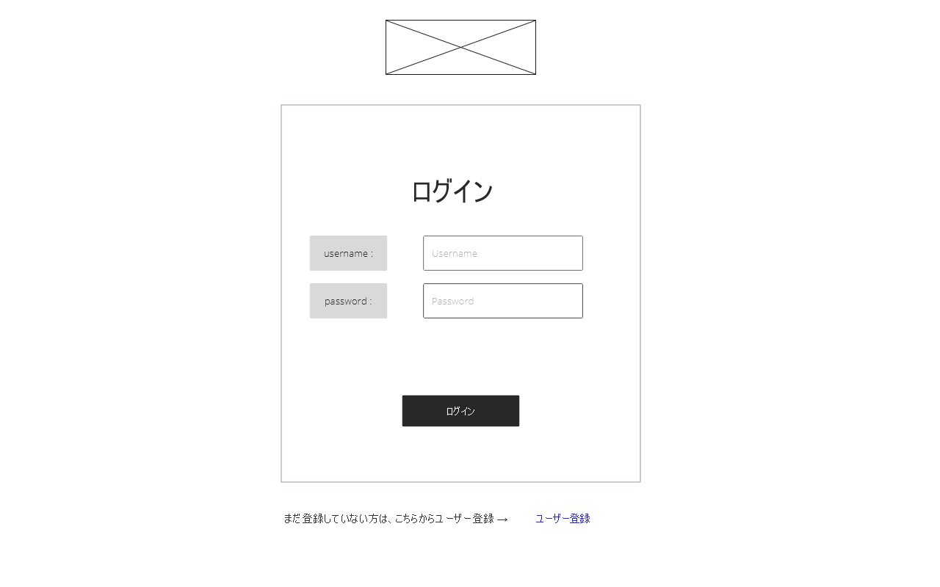
ロゴ
(1) ログイン入力フォーム
(2) ユーザー登録リンク
 | (1) | ログインフォーム
 |  | ユーザー名とパスワードの入力欄があり
 |  | ログインボタンを押下するとログイン処理
 |  | が実行される

 | (2) | ユーザー登録リンク
 |  | 押下されるとユーザー登録フォームへ
 |  | 遷移する

